主界面功能表
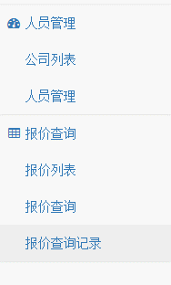
管理员登录后：
 | 报价记录 |  | （这个单列在这里吧，对我来说用的非常多，也很重要。）
 | 公司人员
 |  | 公司列表
 |  | 人员管理
 | 财务查询
 |  | 运单查询 （以后为“清单查询”） | （这里可以暂时链接“运单查询”，以后功能完善了，这里就是清单列表，直接通过清单来查询）
 |  | 报价查询
 | 资料查询 |  | （这个加个链接，这个客户也是比较多查询的，不用跳出系统去就可以查了。）
 | （链接） | 偏远查询
 |  | 商品编码
 |  | 文档模板
 | 系统设置
 |  | 更改密码
 |  | 资料更新

客户登录后： |  |  | 这里就不要“公司人员”功能菜单了。因为对客户来说没必要。
 | 财务查询
 |  | 运单查询 （以后为“清单查询”）
 |  | 报价查询
 | 资料查询
 | （链接） | 偏远查询
 |  | 商品编码
 |  | 文档模板
 | 系统设置
 |  | 更改密码
 |  | 资料更新
 |  | 人员管理 | （这个暂时也不要，暂时不开放客户新增员工权限功能）

主界面
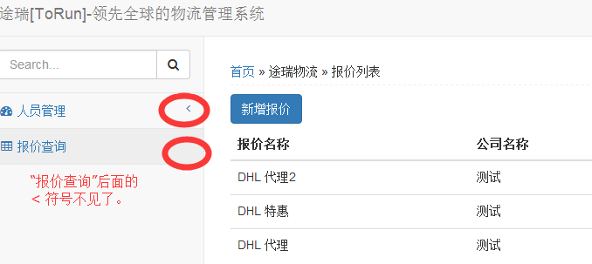

这个搜索框功能没试出来。建议取消后，在这里显示公司名。
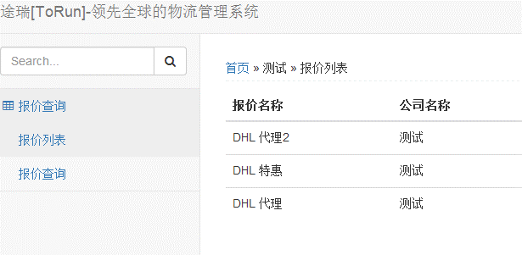
这里的公司名就不需要显示了。

报价列表
这里，加多个公司选择框。管理员就可选择查看。从“公司列表”里“更新报价”后，跳转过来后，默认就是相关的公司。设想图如下：

设想图

如果没有过滤，简单点10个公司，每个公司7个报价，这里就没法管理了。

报价查询2
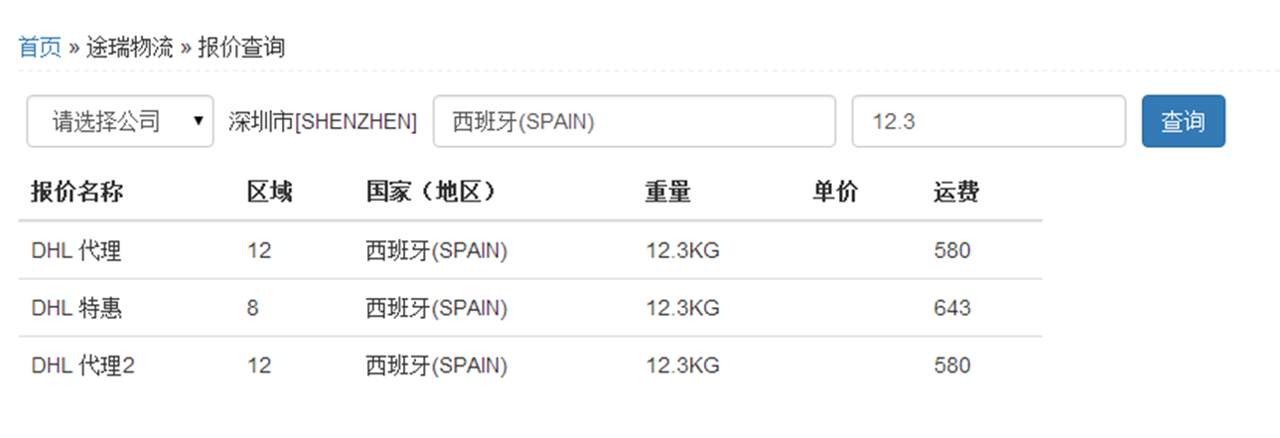

这个地方的重量显示，12.3KG应该显示为12.5KG，因为21KG以下以0.5为进位。

同理，21.3KG就要显示为22KG，因为21KG及以上，以1KG为单位进位。

报价查询结果列表里，“区域”字段不用显示出来。

报价查询Bug
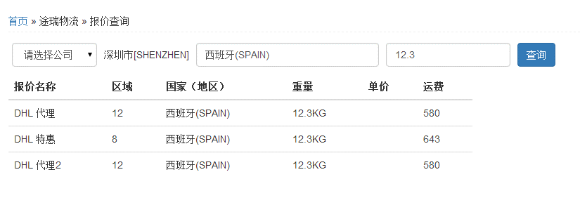

报价查询的时候，我没有选择公司，但还是查出数据来了。

报价查询Bug (2)
先正常查询

我只上传了“测试”公司的报价，这么查询结果后，再在“公司”框里选择一个没有报价的公司后，报价查询列表不更新。
如下图。正常来说，应该是查询出来是空白，因为“客户公司6”是没有上传报价表的。
再选一个没有报价的公司查询
查询结果无变化。

